博晓通使用问题汇总
序号 | 测试问题
1 | 无法有效区分出需要处理的负面信息，需要人工排查。 | 只能逐渐优化，离不开人工 | ??????????
2 | 新微博信息无明显提示，需要人工排查。 | 提醒功能 | ？？？？？？？
3 | 微博私信操作繁杂，点击微博私信处理，实际无法操作回复，需要点击用户名再进入私信回复界面。 | X | 问题待验证？本地测试没有问题
4 | 微博信息反馈滞后。举例：用户前一天晚间11点发布微博，次日11点才看到该微博信息。 | 提醒功能 | 待确认
5 | 增加平台关键字搜索字段，比如西门子、siemens、博世、bosch、bsh、博西。 | 继续询问
6 | 无关键字筛选功能，类似百度关键字搜索功能。 | 搜索功能，过滤 | ？？？？？？？
7 | 无排序功能，比如可以按照时间顺序排序。 | 有排序功能 | 已解决
8 | 对于搜索到的和 @ 我司的，只能评论无法私信回复，不好让用户留联系方式。 | 增加私信功能
9 | 用户评论关于西门子负面且需要处理的信息，没有办法监测到。 | 危机所有评论、官微所有评论、相关品牌所有评论 | 需要做吗？
10 | 直接点击链接，还需要过渡跳转并登陆账号。 | 继续询问 | 账号登录是必须的
11 | 建议左侧选项，用户评论、字段搜索、@ 我的微博、私信可以区分展示并选择 | 改进导航
12 | 无报表导出功能。 | 原始数据或统计报表导出 | 已开发，但没有提供给用户
13 | 增加高风险微博预警，可以通过颜色显示区分，并推送邮件。 | 增加2级、4级预警，前端
14 | 该微博实际已删除，但系统内让有信息，建议标注颜色以便识别，配图如下： | 增加标记状态 | 解决方案？
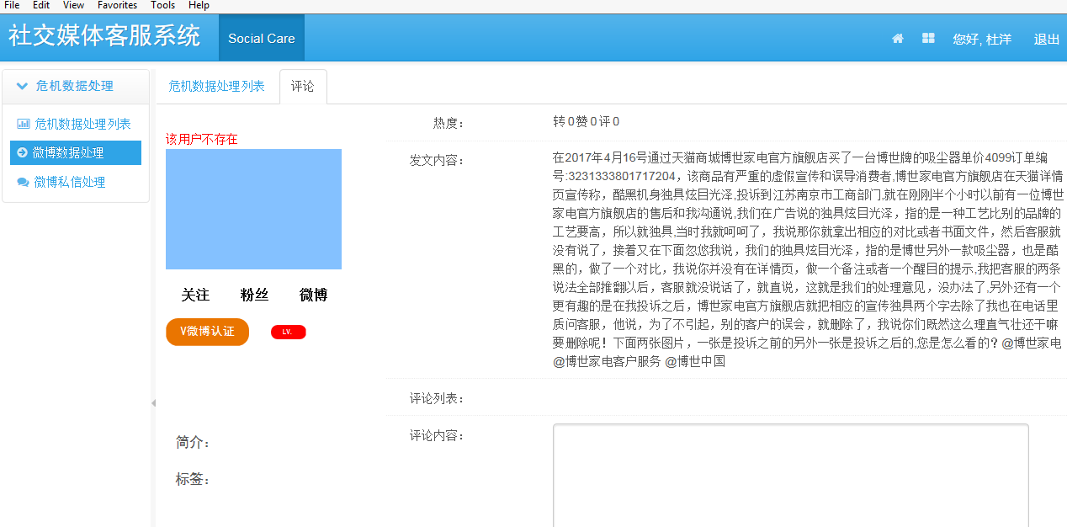

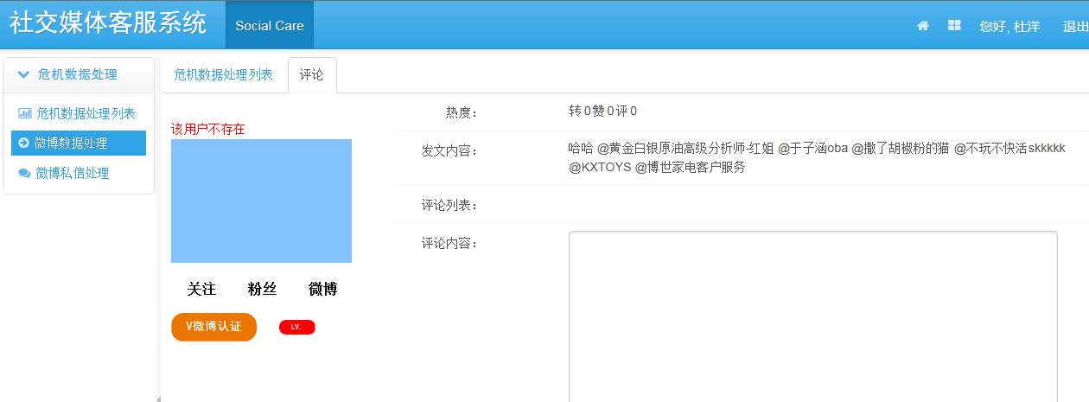
15 | 博世微博无法操作评论，配图如下： |  | 用户不存在
 |  | 更新token

16 | 同一用户发布多条私信内容时，会一条条全部呈现出来，耽误筛查时间，建议合并一条全部展示，配图如下： | 合并同一用户私信

17 | 微博信息遗漏，配图如下： | 有人工处理按钮
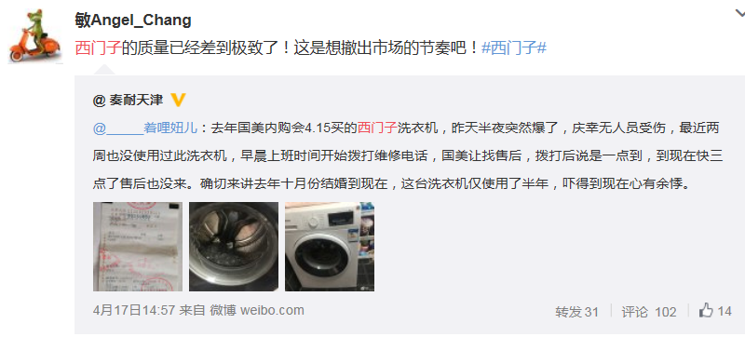

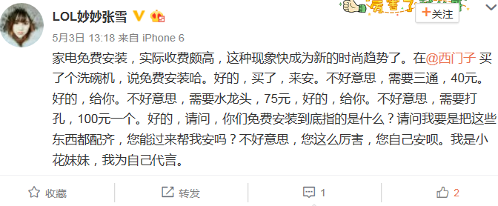
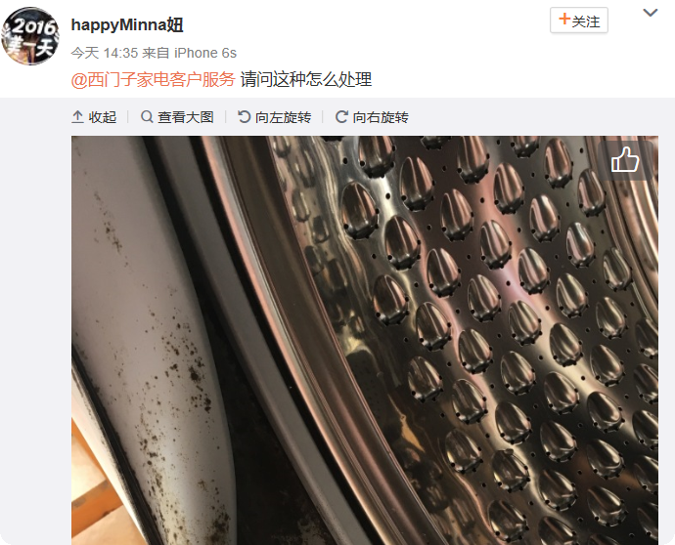

18 | 用户和我司对话的字体及底色一致，看起来比较眼花，最好能自行设置回复的字体大小与颜色，配图如下： | 前端配色
19 | 无法显示用户粉丝及认证详情，配图如下： | 用户详情未抓取 | 数量已抓取
20 | 微博广告会呈现在私信中，建议屏蔽，配图如下： | 确认是否是屏蔽系统通知
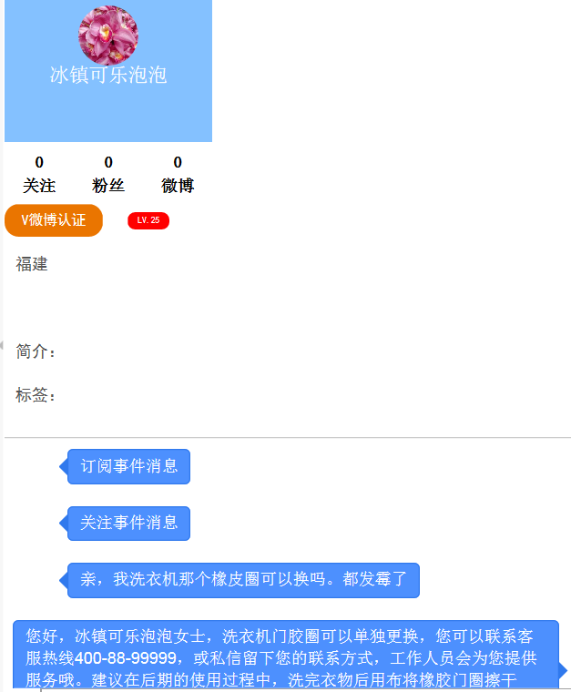

 |  | 用户@西门子家电客户服务，博晓通未搜索到该条信息。

